Gráfico1
 | Coeficiente
2005 | 0.3679
2006 | 0.3310
2007 | 0.3158
2008 | 0.3255
2009 | 0.3037
2010 | 0.2472
2011 | 0.2652
2012 | 0.2607
2013 | 0.2044
2014 | 0.1998
2015 | 0.2018
2016 | 0.1760
2017 | 0.0905
2018 | 0.0327
2019 | 0.0965
2020 | 0.0341
2021 | -0.0155
2022 | 0.0000
2023 | -0.0413
2024 | -0.0321

Gráfico2
Event study: efeito diferencial da intensidade de CAC por ano H3.1 — ponderado, sem controles; referência: 2022
 | Coeficiente
2005 | 0.3679 | 2022 | 0.0000 | 2023 | -0.0413 | 2,023 | -00,000
2006 | 0.3310 |  |  | 2024 | -0.0321 | 2,023 | 00,001
2007 | 0.3158
2008 | 0.3255
2009 | 0.3037
2010 | 0.2472
2011 | 0.2652
2012 | 0.2607
2013 | 0.2044
2014 | 0.1998
2015 | 0.2018
2016 | 0.1760
2017 | 0.0905
2018 | 0.0327
2019 | 0.0965
2020 | 0.0341
2021 | -0.0155

Figura 1
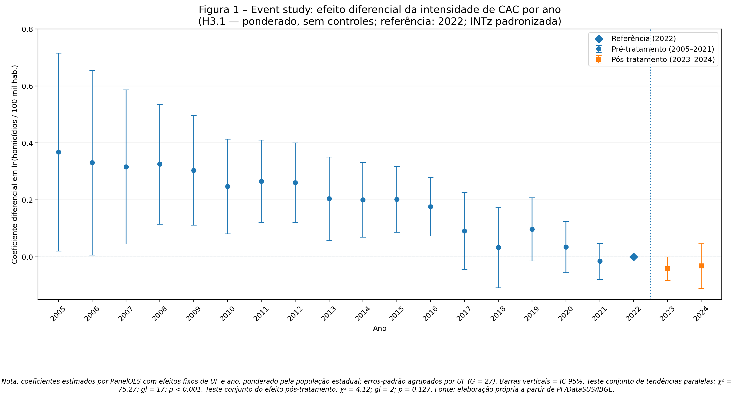
Ano | Coeficiente | IC 2,5% | IC 97,5% | Período | Erro negativo | Erro positivo | Série pré | Série pós | Referência
2005 | 0.3679 | 0.0202 | 0.7157 | Pré-tratamento | 0.3477 | 0.3478 | 0.3679 | #N/A | #N/A
2006 | 0.3310 | 0.0065 | 0.6554 | Pré-tratamento | 0.3245 | 0.3244 | 0.331 | #N/A | #N/A
2007 | 0.3158 | 0.0453 | 0.5863 | Pré-tratamento | 0.2705 | 0.2705 | 0.3158 | #N/A | #N/A
2008 | 0.3255 | 0.1151 | 0.5359 | Pré-tratamento | 0.2104 | 0.2104 | 0.3255 | #N/A | #N/A
2009 | 0.3037 | 0.1113 | 0.4961 | Pré-tratamento | 0.1924 | 0.1924 | 0.3037 | #N/A | #N/A
2010 | 0.2472 | 0.0808 | 0.4137 | Pré-tratamento | 0.1664 | 0.1665 | 0.2472 | #N/A | #N/A
2011 | 0.2652 | 0.1206 | 0.4098 | Pré-tratamento | 0.1446 | 0.1446 | 0.2652 | #N/A | #N/A
2012 | 0.2607 | 0.1209 | 0.4005 | Pré-tratamento | 0.1398 | 0.1398 | 0.2607 | #N/A | #N/A
2013 | 0.2044 | 0.0578 | 0.3510 | Pré-tratamento | 0.1466 | 0.1466 | 0.2044 | #N/A | #N/A
2014 | 0.1998 | 0.0689 | 0.3306 | Pré-tratamento | 0.1309 | 0.1308 | 0.1998 | #N/A | #N/A
2015 | 0.2018 | 0.0866 | 0.3169 | Pré-tratamento | 0.1152 | 0.1151 | 0.2018 | #N/A | #N/A
2016 | 0.1760 | 0.0735 | 0.2784 | Pré-tratamento | 0.1025 | 0.1024 | 0.176 | #N/A | #N/A
2017 | 0.0905 | -0.0454 | 0.2263 | Pré-tratamento | 0.1359 | 0.1358 | 0.0905 | #N/A | #N/A
2018 | 0.0327 | -0.1088 | 0.1743 | Pré-tratamento | 0.1415 | 0.1416 | 0.0327 | #N/A | #N/A
2019 | 0.0965 | -0.0147 | 0.2078 | Pré-tratamento | 0.1112 | 0.1113 | 0.0965 | #N/A | #N/A
2020 | 0.0341 | -0.0554 | 0.1236 | Pré-tratamento | 0.0895 | 0.0895 | 0.0341 | #N/A | #N/A
2021 | -0.0155 | -0.0789 | 0.0478 | Pré-tratamento | 0.0634 | 0.0633 | -0.0155 | #N/A | #N/A
2022 | 0.0000 | 0.0000 | 0.0000 | Referência | 0 | 0 | #N/A | #N/A | 0
2023 | -0.0413 | -0.0824 | -0.0002 | Pós-tratamento | 0.0411 | 0.0411 | #N/A | -0.0413 | #N/A
2024 | -0.0321 | -0.1100 | 0.0457 | Pós-tratamento | 0.0779 | 0.0778 | #N/A | -0.0321 | #N/A

2022.5 | -0.2000
2022.5 | 0.8000

